Quotation


 |  |  |  |  | No:1501

NAM NGUM 2 POWER COMPANY LIMITED
215 Lane xang Avenu ,Ban Xieng yeun |  |  |  | PR: | 1200-2026-05-0028
Muang Chanthabouly ,Vientiane , Lao P D R |  |  |  | Date: | 2026-05-14
ລ/ດ | ລາຍການ | ຈຳນວນ | ຫົວໜ່ວຍ | ລາຄາ / ຫົວໜ່ວຍ | ຈຳນວນເງີນ
Item | Description | Quantity | Unit | Unit Price(THB) | Amount (THB)
1 | SILICA GEL | 10 | EA | 4000 | 40,000.00

2

3

 |  |  |  | Sub Total THB | 40,000.00
 |  |  |  | ອາກອນມູນຄ່າເພີ້ມ %
 |  |  |  | Total THB | 40,000.00
 |  |  |  | ຜູ່ຈັດການ
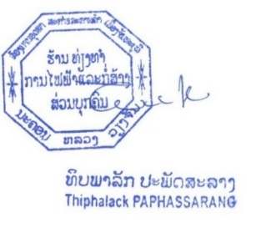
 | ส่งสินค้าภายใน 14 วันหลังออก PO
 | เครดิด 30 วัน

